TDSheet
Структура расходов денежных средств

Период: Январь 2017 г. - Июнь 2017 г.
Отбор: Учреждение = Дума Артемовского городского округа

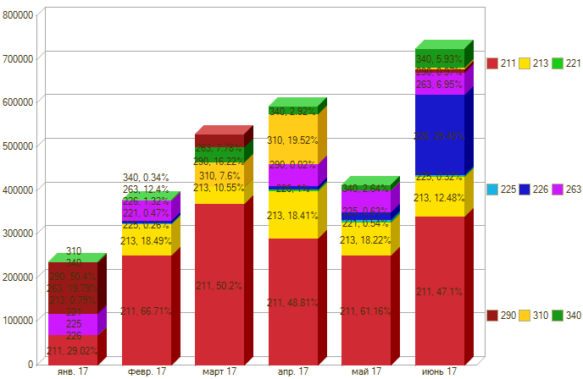

Период \ КЭК | 211, Заработная плата | 213, Начисления на выплаты по оплате труда | 221, Услуги связи | 225, Работы, услуги по содержанию имущества | 226, Прочие работы, услуги | 263, Пенсии, пособия, выплачиваемые организациями сектора государственного управления | 290, Прочие расходы | 310, Увеличение стоимости основных средств | 340, Увеличение стоимости материальных запасов | ИТОГО

янв. 17 | 68,811.41 | 1,874.94 |  |  |  | 46,938.75 | 119,504.42 |  |  | 237,129.52
февр. 17 | 252,582.75 | 70,016.43 | 1,477.84 | 500.00 | 4,998.62 | 46,938.75 |  |  | 676.00 | 377,190.39
март 17 | 370,121.30 | 77,961.71 | 4,637.25 | 2,100.00 | 14,985.98 | 57,340.05 | -119,504.42 | 55,999.00 | 32,580.00 | 496,220.87
апр. 17 | 289,634.92 | 109,232.98 | 3,963.35 | 955.00 | 5,946.83 | 50,405.85 | 125.00 | 115,815.00 | 14,313.93 | 590,392.86
май 17 | 252,400.92 | 75,196.96 | 2,217.80 | 2,600.00 | 16,791.35 | 50,405.85 | 1,175.00 |  | 10,211.50 | 410,999.38
июнь 17 | 342,164.41 | 90,492.27 | 1,527.70 | 2,298.00 | 182,620.00 | 50,405.85 | 3,500.00 | 4,333.00 | 42,528.06 | 719,869.29
Итого | 1,575,715.71 | 424,775.29 | 13,823.94 | 8,453.00 | 225,342.78 | 302,435.10 | 4,800.00 | 176,147.00 | 100,309.49 | 2,831,802.31

